Sheet1
 |  |  |  | GiGwi价格表

 |  |  |  | SALES CONFIRMATION |  |  |  |  | 注： | 报价单有效60天
 |  |  |  |  |  |  |  |  | 1
 |  |  |  |  |  |  |  |  | 2 | 开票需提前沟通
 |  |  |  |  |  |  |  |  | 报价单不含税
公司名称 |  |  |  | 联系人 |  |  | 收货地址
采购日期 |  |  |  | 联系电话
序号 | 系列 | 货号 | 中文名称 | 批发商(RMB) | 零售价(RMB) | 图片 | 条码 | 订单数量 | 金额 | 包装标准 | 备注
CAT 1 | Meow than 1 二合一系列 | G80053C2 | 二合一草莓菇 | ￥23.40 | ￥39.00 |  | 6942018273516 | 48 | ￥1,123.20 | 48/箱
CAT 2 |  | G80053J1 | 二合一豌豆青蛙 | ￥23.40 | ￥39.00 |  | 6942018273530 | 48 | ￥1,123.20 | 48/箱
CAT 3 |  | G80053H2 | 二合一胡萝卜兔 | ￥23.40 | ￥39.00 |  | 6942018273523 | 48 | ￥1,123.20 | 48/箱
CAT 4 |  | G80099C | 口袋竹笋 | ￥17.40 | ￥29.00 |  | 6942018273493 | 96 | ￥1,670.40 | 96/箱
CAT 5 |  | G80099B | 口袋胡萝卜 | ￥17.40 | ￥29.00 |  | 6942018273486 | 96 | ￥1,670.40 | 96/箱
CAT 6 |  | G80099A | 口袋蘑菇 | ￥17.40 | ￥29.00 |  | 6942018273479 | 96 | ￥1,670.40 | 96/箱
CAT 7 | CATCH Scratch毛绒猎捕 | G80105K | 粉脸兔 | ￥17.40 | ￥29.00 |  | 6942018273547 | 0 | ￥0.00 | 48/箱
CAT 8 |  | G80105D | 蓝脸鼠 | ￥17.40 | ￥29.00 |  | 6942018273554 | 0 | ￥0.00 | 48/箱
CAT 9 |  | G80017A1 | 羊驼抱枕 | ￥17.40 | ￥29.00 |  | 6942018273363 | 0 | ￥0.00 | 48/箱
CAT 10 |  | G80017B1 | 考拉抱枕 | ￥17.40 | ￥29.00 |  | 6942018273370 | 0 | ￥0.00 | 48/箱
CAT 11 |  | G80017C1 | 大象抱枕 | ￥17.40 | ￥29.00 |  | 6942018273387 | 0 | ￥0.00 | 48/箱
CAT 12 |  | C97063C | 大螃蟹 | ￥25.20 | ￥42.00 |  | 6942018272342 | 48 | ￥1,209.60 | 48/箱
CAT 13 |  | C97063B | 大眼鱼 | ￥25.20 | ￥42.00 |  | 6942018272359 | 0 | ￥0.00 | 48/箱
CAT 14 |  | C97063A | 大龙虾 | ￥25.20 | ￥42.00 |  | 6942018272366 | 48 | ￥1,209.60 | 48/箱
CAT 15 |  | G50057A | 敲敲狮子 | ￥25.20 | ￥42.00 |  | 6942018272380 | 48 | ￥1,209.60 | 48/箱
CAT 16 |  | G50057B | 敲敲鹿 | ￥25.20 | ￥42.00 |  | 6942018272397 | 48 | ￥1,209.60 | 48/箱
CAT 17 |  | G50057C | 敲敲猫头鹰 | ￥25.20 | ￥42.00 |  | 6942018272403 | 0 | ￥0.00 | 48/箱
CAT 18 |  | C97020A4 | 猫头鹰粉铃铛 | ￥17.40 | ￥29.00 |  | 6942018272434 | 0 | ￥0.00 | 96/箱
CAT 19 |  | C97020A5 | 猫头鹰蓝铃铛 | ￥17.40 | ￥29.00 |  | 6942018272441 | 0 | ￥0.00 | 96/箱
CAT 20 |  | C97020E4 | 响纸粉狐狸 | ￥17.40 | ￥29.00 |  | 6942018272458 | 0 | ￥0.00 | 96/箱
CAT 21 |  | C97020E5 | 响纸蓝浣熊 | ￥17.40 | ￥29.00 |  | 6942018272465 | 0 | ￥0.00 | 96/箱
CAT 22 |  | C97020B4 | 毛毛虫-粉 | ￥19.20 | ￥32.00 |  | 6942018272472 | 96 | ￥1,843.20 | 96/箱
CAT 23 |  | C97020B5 | 毛毛虫-蓝 | ￥19.20 | ￥32.00 |  | 6942018272489 | 96 | ￥1,843.20 | 96/箱
CAT 24 | REFILLABLE catnip猫草替换系列 | G10001A | 猫草小熊 | ￥19.20 | ￥32.00 |  | 6942018270119 | 96 | ￥1,843.20 | 96/箱
CAT 25 |  | G10001D | 猫草老鼠 | ￥19.20 | ￥32.00 |  | 6942018270270 | 96 | ￥1,843.20 | 96/箱
CAT 26 |  | G10001C | 猫草兔子 | ￥19.20 | ￥32.00 |  | 6942018270096 | 96 | ￥1,843.20 | 96/箱
CAT 27 |  | G10001B | 猫草小羊 | ￥19.20 | ￥32.00 |  | 6942018270102 | 96 | ￥1,843.20 | 96/箱
CAT 28 | MELODY chaser炫律系列 | G10052A1 | 炫律猎物-小鸟 | ￥21.00 | ￥35.00 |  | 6942018270034 | 0 | ￥0.00 | 96/箱
CAT 29 |  | G10098A | 炫律猎物-蜜蜂 | ￥21.00 | ￥35.00 |  | 6942018270010 | 96 | ￥2,016.00 | 96/箱
CAT 30 |  | G10085B | 炫律猎物-刺猬 | ￥21.00 | ￥35.00 |  | 6942018270027 | 96 | ￥2,016.00 | 96/箱
CAT 31 |  | G10087A1 | 炫律猎物-蟋蟀 | ￥21.00 | ￥35.00 |  | 6942018270041 | 0 | ￥0.00 | 96/箱
CAT 32 |  | G10062C | 炫律猎物-老鼠 | ￥21.00 | ￥35.00 |  | 6942018270003 | 192 | ￥4,032.00 | 96/箱
CAT 33 |  | G20079A | 炫律甲壳虫 | ￥21.00 | ￥35.00 |  | 6942018272236 | 96 | ￥2,016.00 | 96/箱
CAT 34 |  | G30032A1 | 炫律红鹦鹉 | ￥21.00 | ￥35.00 |  | 6942018271215 | 96 | ￥2,016.00 | 96/箱
CAT 35 |  | G30032D1 | 炫律蓝鹦鹉 | ￥21.00 | ￥35.00 |  | 6942018271239 | 96 | ￥2,016.00 | 96/箱
CAT 36 |  | G30032B | 炫律长嘴鸟 | ￥21.00 | ￥35.00 |  | 6942018271222 | 96 | ￥2,016.00 | 96/箱
CAT 37 | JOHNNY STICK 猫草小蛮腰 | G10111B | 两头黑色点羽毛小蛮腰 | ￥17.40 | ￥29.00 |  | 6942018270997 | 96 | ￥1,670.40 | 96/箱
CAT 38 |  | G10112A | 两头蓝鸡毛小蛮腰 | ￥17.40 | ￥29.00 |  | 6942018270485 | 192 | ￥3,340.80 | 96/箱
CAT 39 | CATCH Scratch毛绒猎捕 | G60143A1 | 木天蓼呼啦圈-狐狸 | ￥17.40 | ￥29.00 |  | 6942018272991 | 96 | ￥1,670.40 | 48/箱
CAT 40 |  | G60143B1 | 木天蓼呼啦圈-浣熊 | ￥17.40 | ￥29.00 |  | 6942018273004 | 48 | ￥835.20 | 48/箱
CAT 41 |  | G60143C1 | 木天蓼呼啦圈-松鼠 | ￥17.40 | ￥29.00 |  | 6942018273011 | 96 | ￥1,670.40 | 48/箱
CAT 42 |  | G20119C | 蓝羽毛藤球 | ￥17.40 | ￥29.00 |  | 6942018271079 | 0 | ￥0.00 | 96/箱
CAT 43 |  | G20119A | 珍珠羽毛藤球 | ￥17.40 | ￥29.00 |  | 6942018271062 | 0 | ￥0.00 | 96/箱
CAT 44 |  | G20108A2 | 藤球铃铛熊 | ￥19.20 | ￥32.00 |  | 6942018273455 | 96 | ￥1,843.20 | 96/箱
CAT 45 |  | G20108B2 | 藤球铃铛鼠 | ￥19.20 | ￥32.00 |  | 6942018273462 | 96 | ￥1,843.20 | 96/箱
CAT 46 | FEATHERteaser魔力逗猫棒 | G10132A | 布条逗猫棒 | ￥19.20 | ￥32.00 |  | 6942018270287 | 192 | ￥3,686.40 | 96/箱
CAT 47 |  | G10108A | 长毛绒逗猫棒 | ￥22.80 | ￥38.00 |  | 6942018270201 | 192 | ￥4,377.60 | 96/箱
CAT 48 |  | G10109A | 蓝鸡毛逗猫棒 | ￥19.20 | ￥32.00 |  | 6942018270294 | 192 | ￥3,686.40 | 96/箱
CAT 49 |  | G10107A | 线球逗猫棒 | ￥22.80 | ￥38.00 |  | 6942018270300 | 192 | ￥4,377.60 | 96/箱
CAT 50 |  | G70212G1 | 伸缩逗猫棒 | ￥29.40 | ￥49.00 |  | 6942018273332 | 0 | ￥0.00 | 48/箱
CAT 51 | 猫爪垫 | G70138A1 | 橘猫猫抓垫 | ￥39.00 | ￥65.00 |  | 6942018273226 | 0 | ￥0.00 | 48/箱
CAT 52 |  | G70138B1 | 河马猫抓垫 | ￥39.00 | ￥65.00 |  | 6942018273233 | 0 | ￥0.00 | 48/箱
CAT 53 | 游戏垫 | G70137A2 | 狮子游戏垫 | ￥39.00 | ￥65.00 |  | 6942018273257 | 0 | ￥0.00 | 48/箱
CAT 54 |  | G70137B1 | 猫头鹰游戏垫 | ￥39.00 | ￥65.00 |  | 6942018273264 | 0 | ￥0.00 | 48/箱
CAT 55 | Pet Droid系列 | G22002B | 壁挂激光逗猫器 | ￥58.80 | ￥98.00 |  | 6942018280026 |  | ￥0.00 | 48/箱
CAT 56 |  | G11045C | 滑轮老鼠-灰耳 | ￥39.00 | ￥65.00 |  | 6942018270256 | 96 | ￥3,744.00 | 96/箱
CAT 57 |  | G11045A | 滑轮老鼠-粉耳 | ￥39.00 | ￥65.00 |  | 6942018270249 | 96 | ￥3,744.00 | 96/箱
CAT 58 | G-box系列 | C97028B | 喵趣多-飞舞 | ￥35.40 | ￥59.00 |  | 6942018272311 | 0 | ￥0.00 | 48/箱
CAT 59 |  | G60080 | G-box星期盒 | ￥59.40 | ￥99.00 |  | 6942018272779 | 0 | ￥0.00 | 12/箱
DOG 60 | G-Ball系列 | G22037A | G-Ball橄榄（小号、透明） | ￥12.00 | ￥20.00 |  | 6942018267027 | 96 | ￥1,152.00 | 48/箱
DOG 61 |  | G22037B | G-Ball橄榄（小号、组合） | ￥12.00 | ￥20.00 |  | 6942018267041 | 96 | ￥1,152.00 | 48/箱
DOG 62 |  | G22037C | G-Ball橄榄（中号、透明） | ￥14.40 | ￥24.00 |  | 6942018280422 | 48 | ￥691.20 | 48/箱
DOG 63 |  | G22037E | G-Ball橄榄（中号、组合） | ￥14.40 | ￥24.00 |  | 6942018280422 | 48 | ￥691.20 | 48/箱
DOG 64 |  | G22037D | G-Ball橄榄（大号、透明） | ￥16.80 | ￥28.00 |  | 6942018280439 | 24 | ￥403.20 | 24/箱
DOG 65 |  | G22037F | G-Ball橄榄（大号、组合） | ￥16.80 | ￥28.00 |  | 6942018280439 | 24 | ￥403.20 | 24/箱
DOG 66 |  | G10119A | G-Ball球（小号，透明） | ￥12.00 | ￥20.00 |  | 6942018261773 | 96 | ￥1,152.00 | 48/箱
DOG 67 |  | G10119B | G-Ball球（小号，组合） | ￥12.00 | ￥20.00 |  | 6942018261766 | 96 | ￥1,152.00 | 48/箱
...
 |  |  |  | SALES CONFIRMATION |  |  |  |  | 注： | 报价单有效60天
DOG 121 |  | G30003A1 | Q仔-萌小猫 | ￥22.80 | ￥38.00 |  | 6942018264378 | 96 | ￥2,188.80 | 96/箱
DOG 122 |  | G30003B1 | Q仔-萌小猴 | ￥22.80 | ￥38.00 |  | 6942018264385 | 96 | ￥2,188.80 | 96/箱
DOG 123 |  | G30003C1 | Q仔-萌小兔 | ￥22.80 | ￥38.00 |  | 6942018264392 | 96 | ￥2,188.80 | 96/箱
DOG 124 |  | G30019A | Q萌花狗 | ￥19.20 | ￥32.00 |  | 6942018264231 | 0 | ￥0.00 | 48/箱
DOG 125 |  | G30019B | Q萌浣熊 | ￥19.20 | ￥32.00 |  | 6942018264248 | 0 | ￥0.00 | 48/箱
DOG 126 |  | G30019C | Q萌企鹅 | ￥19.20 | ￥32.00 |  | 6942018264255 | 0 | ￥0.00 | 48/箱
DOG 127 |  | G50024A4 | 呼啦圈-狮子 | ￥22.80 | ￥38.00 |  | 6942018267690 | 96 | ￥2,188.80 | 96/箱
DOG 128 |  | G50024B4 | 呼啦圈-小象 | ￥22.80 | ￥38.00 |  | 6942018267706 | 96 | ￥2,188.80 | 96/箱
DOG 129 |  | G50024D4 | 呼啦圈-猴子 | ￥22.80 | ￥38.00 |  | 6942018267713 | 96 | ￥2,188.80 | 96/箱
DOG 130 | MIGHTY GHALLENGE 大力士系列 | G60096C | 大力士老虎 | ￥46.80 | ￥78.00 |  | 6942018280392 | 48 | ￥2,246.40 | 48/箱
DOG 131 |  | G60096B | 大力士野牛 | ￥46.80 | ￥78.00 | 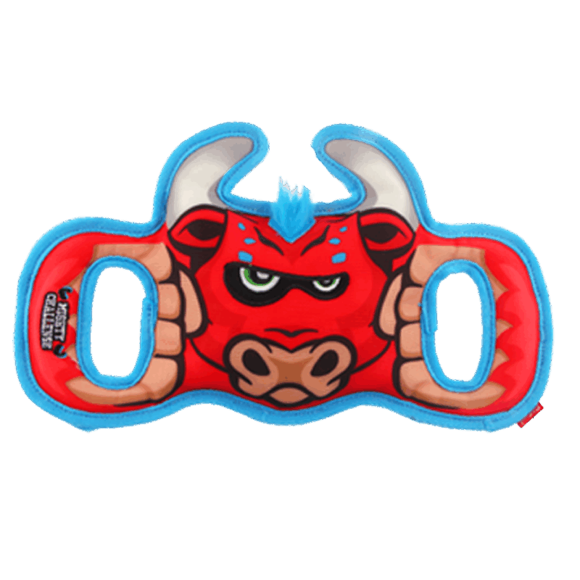 | 6942018280408 | 48 | ￥2,246.40 | 48/箱
DOG 132 |  | G60096A2 | 大力士猩猩 | ￥46.80 | ￥78.00 | 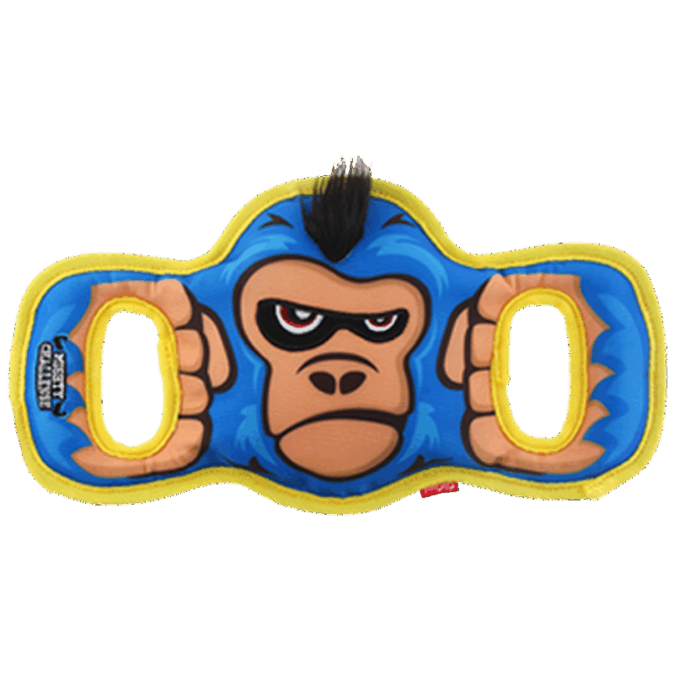 | 6942018280415 | 48 | ￥2,246.40 | 48/箱
DOG 133 | AGENT 摇摇乐系列 | G30049A | 超级河马 | ￥35.40 | ￥59.00 |  | 6942018267805 | 48 | ￥1,699.20 | 48/箱
DOG 134 |  | G30049B | 超级象 | ￥35.40 | ￥59.00 | 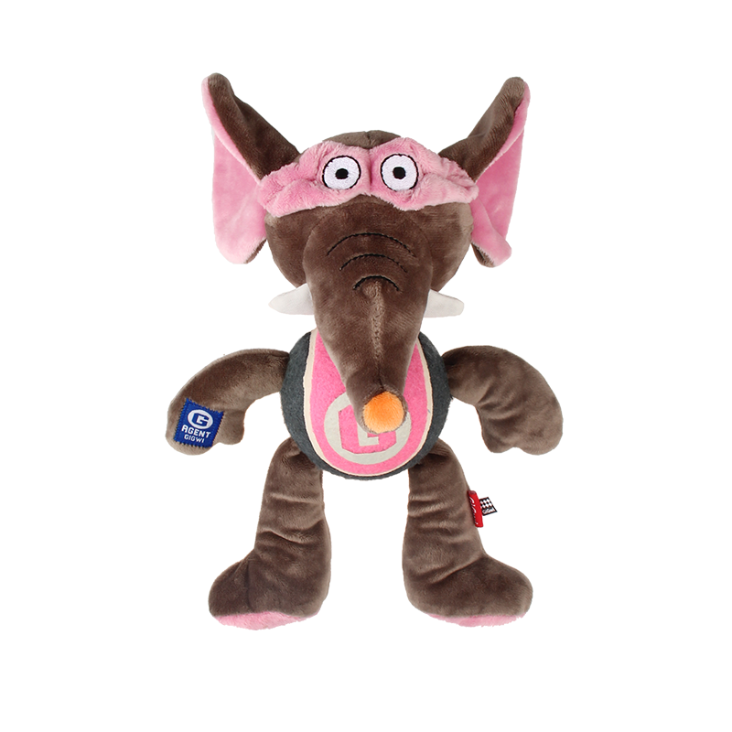 | 6942018267829 | 48 | ￥1,699.20 | 48/箱
DOG 135 |  | G30049C | 超级狗 | ￥35.40 | ￥59.00 |  | 6942018267812 | 48 | ￥1,699.20 | 48/箱
DOG 136 | SHAKiNG FUN 摇摇乐 | G60002A1 | 摇摇乐考拉 | ￥29.00 | ￥49.00 |  | 6942018267188 | 0 | ￥0.00 | 48/箱
DOG 137 |  | G60002B1 | 摇摇乐树懒 | ￥29.00 | ￥49.00 |  | 6942018267195 | 0 | ￥0.00 | 48/箱
DOG 138 |  | G60002C1 | 摇摇乐浣熊 | ￥29.00 | ￥49.00 |  | 6942018267201 | 0 | ￥0.00 | 48/箱
DOG 139 | Puffer ZOO动物园系列 | G40070A | 动物园蓝熊S | ￥17.40 | ￥29.00 |  | 6942018265887 | 0 | ￥0.00 | 48/箱
DOG 140 |  | G70036A1 | 金牌拳击手-熊猫 | ￥34.80 | 58 |  | 6942018267775 | 24 | ￥835.20 | 24/箱
DOG 141 |  | G70036B1 | 金牌拳击手-狮子 | ￥34.80 | 58 |  | 6942018267782 | 24 | ￥835.20 | 24/箱
DOG 142 |  | G70036C1 | 金牌拳击手-犀牛 | ￥34.80 | 58 |  | 6942018267799 | 24 | ￥835.20 | 24/箱
DOG 143 |  | G60067A | 双响猩猩 | ￥23.40 | ￥39.00 |  | 6942018267270 | 48 | ￥1,123.20 | 48/箱
DOG 144 |  | G60067B | 双响树懒 | ￥23.40 | ￥39.00 |  | 6942018267287 | 48 | ￥1,123.20 | 48/箱
DOG 145 |  | G60067C | 双响考拉 | ￥23.40 | ￥39.00 |  | 6942018267294 | 48 | ￥1,123.20 | 48/箱
DOG 146 | BellyBites磨牙饼系列 | G10232Q | 河马磨牙饼-紫S | ￥28.80 | ￥48.00 |  | 6942018263159 | 144 | ￥4,147.20
DOG 147 |  | G10232A | 青蛙磨牙饼-绿S | ￥28.80 | ￥48.00 |  | 6942018263326 | 72 | ￥2,073.60
DOG 148 |  | G10232I3 | 小熊磨牙饼-蓝S | ￥28.80 | ￥48.00 |  | 6942018263593 | 240 | ￥6,912.00
DOG 149 |  | G10232V | 河马磨牙饼-紫L | ￥34.80 | ￥58.00 |  | 6942018263104 | 72 | ￥2,505.60
DOG 150 |  | G10232E | 青蛙磨牙饼-绿L | ￥34.80 | ￥58.00 |  | 6942018263289 | 72 | ￥2,505.60
DOG 151 |  | G10232I2 | 小熊磨牙饼-蓝L | ￥34.80 | ￥58.00 |  | 6942018263586 | 120 | ￥4,176.00
DOG 152 |  | G10234A2 | 磨牙饼替换装S | ￥3.60 | ￥6.00 |  | 6942018280293 | 300 | ￥1,080.00
DOG 153 |  | G10235A1 | 磨牙饼替换装L | ￥5.40 | ￥9.00 |  | 6942018280286 | 180 | ￥972.00
DOG 154 | SEEK YUMMY | G22045A | 猫头鹰慢食盘 | ￥83.40 | 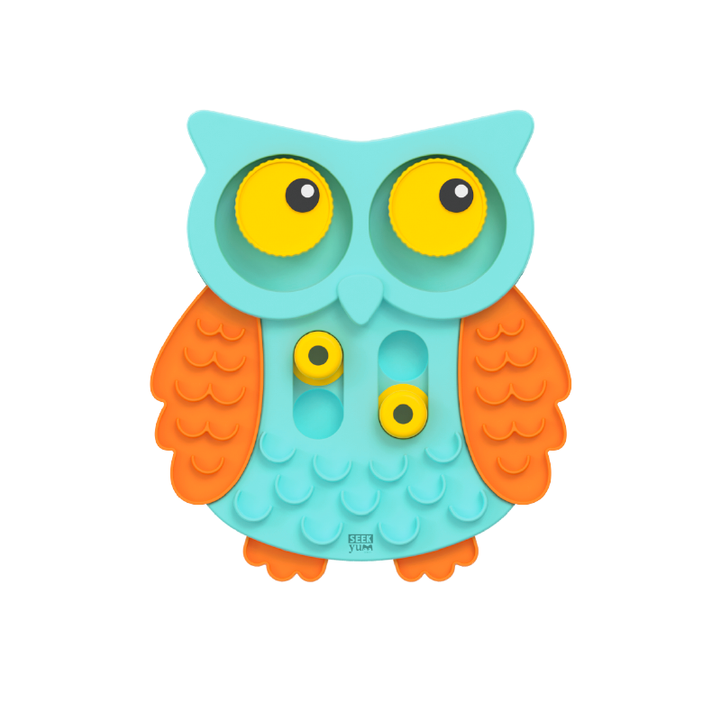 ￥139.00 |  | 6942018273950 | 0 | ￥0.00 | 6/箱
DOG 155 | FOODY Friendy美食家系列 | G80058C | 翻转汉堡（薯条） | ￥23.40 | ￥39.00 |  | 6942018269632 | 48 | ￥1,123.20 | 48/箱
DOG 156 |  | G80058A1 | 翻转热狗（咖啡） | ￥23.40 | ￥39.00 |  | 6942018269649 | 48 | ￥1,123.20 | 48/箱
DOG 157 |  | G80058D | 翻转披萨（冰淇淋） | ￥23.40 | ￥39.00 |  | 6942018269656 | 48 | ￥1,123.20 | 48/箱
DOG 158 |  | G80100A1 | 鸡腿餐包 | ￥35.40 | ￥59.00 |  | 6942018269663 | 0 | ￥0.00 | 48/箱
DOG 159 |  | G80100B6 | 培根餐包 | ￥35.40 | ￥59.00 |  | 6942018269670 | 0 | ￥0.00 | 48/箱
DOG 160 |  | G80100C1 | 牛肉餐包 | ￥35.40 | ￥59.00 |  | 6942018269687 | 0 | ￥0.00 | 48/箱
DOG 161 | HIDEN SEEK 掏掏乐 | G70053E | 美味掏掏乐 | ￥59.40 | ￥99.00 |  | 6942018268079 | 96 | ￥5,702.40 | 24/箱
DOG 162 |  | G70052E | 恐龙岛 | ￥47.40 | ￥79.00 |  | 6942018280385 | 48 | ￥2,275.20 | 24/箱
DOG 163 | SNUFFLE MAT 嗅闻垫 | G70166C | 美味嗅闻垫 | ￥83.40 | ￥139.00 |  | 6942018273240 | 144 | ￥12,009.60 | 48/箱
DOG 164 | Plush Friendz毛绒玩伴系列 | G10048A | 企鹅玩偶 | ￥15.60 | ￥26.00 |  | 6942018260691 | 24 | ￥374.40 | 48/箱
...

